Rep
NOM : | Xiao Yuan | Prénom : | Ming | Matricule: | 1949477 |  | Gr: | 4
NOM : | Massih | Prénom : | Jacob | Matricule: | 2050874 |  | Gr: | 4
NOM : | Charles | Prénom : | Cassy | Matricule: | 1947025 |  | Gr: | 4

Question 1
 |  |  |  |  |  |  |  |  |  |  |  | i | 9%
Voici un diagramme de flux monétaire couvrant une période de temps infini (le montant de 300 $ se répète à l'infini). En considérant un taux d'intérêt de 9% annuellement, capitalisé (composé) annuellement, actualisez ses flux monétaires. |  |  |  |  |  |  |  |  |  |  | Montants | Fact.Act1 | Fact.Act2 | Fact.Act3 | Fact.Act4 | Montants act.
 |  |  |  |  |  |  |  |  |  |  | 700.00 $ | 3.24 |  |  |  | 2,267.80 $
 |  |  |  |  |  |  |  |  |  |  | 1,000.00 $ | 2.53 | 0.71 |  |  | 1,793.23 $
 |  |  |  |  |  |  |  |  |  |  | 300.00 $ | 11.11 | 0.55 |  |  | 1,823.45 $

 |  |  |  |  |  |  |  |  |  |  |  |  |  | Réponse |  | 5,884 $

Question 2 |  |  |  |  |  |  |  |  |  |  |  | i1 | 8%
 |  |  |  |  |  |  |  |  |  |  |  | i2 | 12%
Voici un diagramme de flux monétaire qui représente deux taux d’intérêt différents couvrant une période de 24 ans. L’intérêt est capitalisé (composé) annuellement. |  |  |  |  |  |  |  |  |  |  | Montants | Fact.Act1 | Fact.Act2 | Fact.Act3 | Fact.Act4 | Montants act.
 |  |  |  |  |  |  |  |  |  |  | 2,000.00 $ | 0.93 |  |  |  | 1,851.85 $
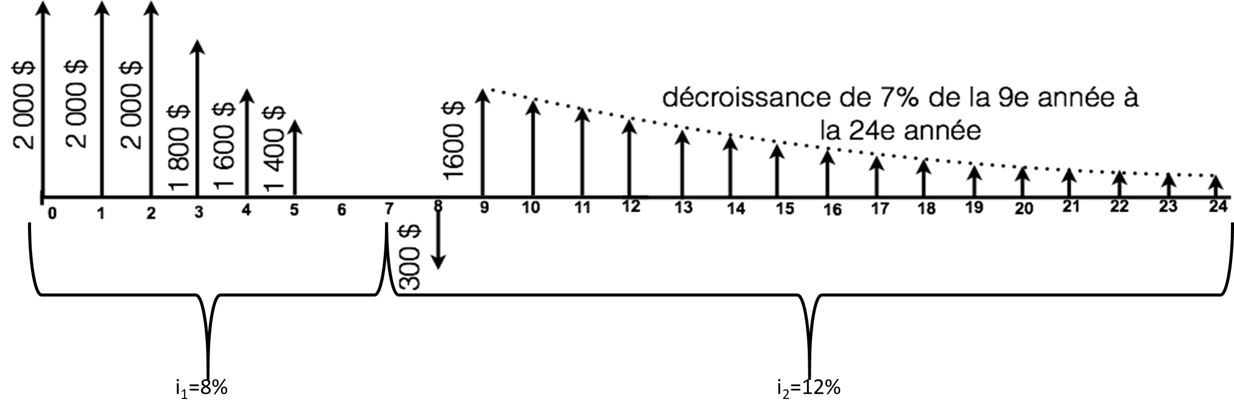
 |  |  |  |  |  |  |  |  |  |  | 2,000.00 $ | 3.31 | 0.93 |  |  | 6,133.57 $
 |  |  |  |  |  |  |  |  |  |  | 2,000.00 $ |  |  |  |  | 2,000.00 $
 |  |  |  |  |  |  |  |  |  |  | (200.00) $ | 4.65 | 0.93 |  |  | (861.13) $
 |  |  |  |  |  |  |  |  |  |  | (300.00) $ | 0.89 | 0.58 |  |  | (156.29) $
 |  |  |  |  |  |  |  |  |  |  | 1,600.00 $ | 4.99 | 0.89 | 0.58 |  | 4,163.06 $

 |  |  |  |  |  |  |  |  |  |  |  |  |  | Réponse |  | 13,131 $

 |  |  |  |  |  |  |  |  |  |  |  | i1 | 8%
 |  |  |  |  |  |  |  |  |  |  | Montants | Fact.Act1 | Fact.Act2 | Fact.Act3 | Fact.Act4 | Montants convert.
 |  |  |  |  |  |  |  |  |  |  | 2,000.00 $ | 2.08 | 1.59 |  |  | 6,601.40 $
 |  |  |  |  |  |  |  |  |  |  | 2,000.00 $ | 3.31 | 1.59 |  |  | 10,511.86 $
 |  |  |  |  |  |  |  |  |  |  | (200.00) $ | 4.65 | 1.59 |  |  | (1,475.82) $
a) Calculez la valeur actualisée à l’année 0, en utilisant le moins de facteurs possibles. |  |  |  |  |  |  |  |  |  |  | (300.00) $ | 0.93 |  |  |  | (277.78) $
 |  |  |  |  |  |  |  |  |  |  | 1,600.00 $ | 6.06 | 0.93 |  |  | 8,973.83 $

b) En considérant seulement un seul taux d’intérêt (i1=8%) pour la période de 24 ans, calculez la somme des flux monétaires à l’année 7.
 |  |  |  |  |  |  |  |  |  |  |  |  |  | Réponse |  | 24,333 $

Question 3 |  |  |  |  |  |  |  |  |  |  |  | i | 11%
 |  |  |  |  |  |  |  |  |  |  | Montants | Fact.Act1 | Fact.Act2 | Fact.Act3 | Fact.Act4 | Montants convert.
Un équipement coûte 105 000 $ à l’achat et a une durée de vie de 20 ans. À la fin de cette période, la valeur résiduelle est de 15 000 $. Les coûts d’entretien et de réparation sont de 3 000 $ la première année. Ces coûts augmentent à raison de 1 250 $ par année jusqu’à la fin de la durée de vie du véhicule. Supposez un taux d’intérêt de 11%. Quelle est l’annuité correspondant au véhicule ? |  |  |  |  |  |  |  |  |  |  | (105,000.00) $ |  |  |  |  | (105,000.00) $
 |  |  |  |  |  |  |  |  |  |  | (3,000.00) $ | $7.96 |  |  |  | (23,889.98) $
 |  |  |  |  |  |  |  |  |  |  | (1,250.00) $ | $49.84 |  |  |  | (62,302.84) $
 |  |  |  |  |  |  |  |  |  |  | 15,000.00 $ | $0.12 |  |  |  | 1,860.51 $

 |  |  |  |  |  |  |  |  |  |  | (189,332.32) $ | $0.13 |  |  |  | (23,775.53) $
 |  |  |  |  |  |  |  |  |  |  |  |  |  | Réponse | -23,776 $/an

Question 4 |  |  |  |  |  |  |  |  |  |  | %CAN | 20.00% | 2,500.00 $
 |  |  |  |  |  |  |  |  |  |  | %QC | 10.00% | 2,500.00 $
Le 23 décembre 2020, vous avez eu un enfant et vous décidez d'investir dans un REEE. |  |  |  |  |  |  |  |  |  |  | %i /an | 4.00%
Le fédéral vous donne 20% de subvention pour un maximum de 500 $/année et de 7 200 $ à vie de la personne. |  |  |  |  |  |  |  |  |  |  | %f | 1.69% |  |  |  | Réponse a | 2,500 $
Le provincial vous donne 10% de subvention pour un maximum de 250 $/année et de 3 600 $ à vie de la personne. |  |  |  |  |  |  |  |  |  |  |  |  |  | Annees 0-13 | Annee 14
Les placements rapportent 4% annuellement et si l’on se fie aux 10 dernières années, l'inflation moyenne serait de 1,69% par année. |  |  |  |  |  |  |  |  |  |  |  |  | Fédéral | 500.00 $ | 200.00 $
Afin de simplifier le problème, les subventions sont déposées en même temps que vos dépôts. |  |  |  |  |  |  |  |  |  |  | n | 19.00 | Provincial | 250.00 $ | 100.00 $
 |  |  |  |  |  |  |  |  |  |  | Placement | 4.00% | Annuité | 2,500.00 $ | 1,000.00 $
a) Combien devez-vous mettre annuellement afin de maximiser les subventions? |  |  |  |  |  |  |  |  |  |  |  |  | Total | 3,250.00 $ | 1,300.00 $
b) Combien votre enfant aurait-il dans son REEE à la fin de l'année où il aura ses 18 ans?
c) Si à ces 18 ans, votre enfant veut s'acheter un immeuble et qu'il doit mettre une mise de fonds de 10%, quelle est la valeur maximum de l'immeuble qu'il pourrait s'acheter en valeur d'aujourd'hui (en considérant l'inflation)? |  |  |  |  |  |  |  |  |  |  | Montant Capitalise |  |  | 59,448.71 $ | 63,126.66 $

 |  |  |  |  |  |  |  |  |  |  |  |  |  |  |  | Réponse b | 73,849 $

 |  |  |  |  |  |  |  |  |  |  | Inflation |  | 1.69%
 |  |  |  |  |  |  |  |  |  |  | Montant actuel du REEE |  | 54,618.24 $
 |  |  |  |  |  |  |  |  |  |  | Mise de fonds |  | 10%
 |  |  |  |  |  |  |  |  |  |  |  |  |  |  |  | Réponse c | 546,182 $

Question 5 (Bonus)
 |  |  |  |  |  |  |  |  |  |  | n | 20
5.1 Vous songez à acheter une obligation d’une valeur nominale de 1 500 $, dont les intérêts sont versés semestriellement avec un taux d’intérêt annuel de 5%. Vous désirez obtenir un rendement annuel de 11% composé semestriellement. Présumez que l’obligation arrivera à échéance à sa valeur nominale dans 10 ans et que vous conserverez cette obligation jusqu’à cette date. |  |  |  |  |  |  |  |  |  |  | r | 5%
 |  |  |  |  |  |  |  |  |  |  | v | 2 |  |  | Montants | Fact.Act1 | Montants convert.
 |  |  |  |  |  |  |  |  |  |  | vn | 1500 |  |  | 1,500.00 $ | 0.34 | 514.09 $
 |  |  |  |  |  |  |  |  |  |  | l | 37.5 |  |  | 37.50 $ | 11.95 | 448.14 $
Quel est le montant maximal que vous seriez prêt à payer aujourd’hui pour acquérir cette obligation ? |  |  |  |  |  |  |  |  |  |  | TRAM | 11%
 |  |  |  |  |  |  |  |  |  |  | Rendement eff. | 5%
5.2 (indépendante de 5.1) |  |  |  |  |  |  |  |  |  |  |  |  |  |  |  | Réponse 5.1 | 962 $
Vous possédez aujourd’hui une obligation qui vaut 600 $. Les coupons sont payables deux fois par année avec un taux de 9%. Présumez que l’obligation arrivera à échéance à sa valeur nominale, soit 900 $, dans 9 ans. Quel taux de rendement annuel effectif moyen réaliserez-vous ?

 |  |  |  |  | Valeur actuelle | 600.00 $
 |  |  |  |  | i | 9% |  | VAN |  | Montants | Par interpollation
 |  |  |  |  | v | 2 |  | r1 | 8.05% | $1.60
 |  |  |  |  | n | 18 |  | r2 | 8.10% | $(1.55) | 8.08%
 |  |  |  |  | vn | 900.00 $
 |  |  |  |  | l | 40.50 $
 |  |  |  |  |  |  |  |  |  |  |  |  |  |  |  | Réponse 5.2 | 16.80%/an

